No.4_指針
左記はレビュー指針を示したものであるが、個々の成果物について、自主点検の趣旨に照らして目的を達成するために十分であるかという観点で確認する
No. | カテゴリ | レビュー区分 | レビュー項目 | メモ
1 | 成果物 | 1次レビュー | データソースと抽出条件（手順）の記録が成果物として提出されている | 試算表との一致確認がなく、データソース・抽出手順も不明の資料は不備ありとする
2 | 成果物 | 1次レビュー | 網羅性が確認できる情報が記載又は提出されている（試算表との一致が確認できる） | 網羅性の確認
3 | 成果物 | 1次レビュー | 回収が遅延している債権全てにつき、回収遅延理由が記載されている
4 | 成果物 | 1次レビュー | 回収遅延理由について、部門責任者等の適切な承認者の承認を得ている | 承認証跡がなくても追加依頼は不要（チェックリストの承認を承認証跡として考えればok）
5 | コメントの妥当性 | 2次レビュー | 回収遅延理由が合理的である
6 | 対応の十分性 | 2次レビュー | 回収遅延理由が合理的でない場合、売上計上の妥当性に関するコメントが記載されている
7 | コメントの妥当性 | 2次レビュー | 注文書などの外部証憑を確認したうえで、適切に売上計上の妥当性をコメントできている | 対応する売上高に実態があるかどうかの確認

No.5_指針
左記はレビュー指針を示したものであるが、個々の成果物について、自主点検の趣旨に照らして目的を達成するために十分であるかという観点で確認する
No. | カテゴリ | レビュー区分 | レビュー項目 | メモ
1 | 成果物 | 1次レビュー | データソースと抽出条件（手順）の記録が成果物として提出されている | 試算表との一致確認がなく、データソース・抽出手順も不明の資料は不備ありとする
2 | 成果物 | 1次レビュー | 25年4月~26年3月の全ての売上明細（マイナス含む）が提出されている（試算表との一致が確認できる） | 網羅性の確認
3 | 成果物 | 1次レビュー | マイナスの売上がある場合、売上計上の妥当性（収益認識基準を満たしているか）を検討したコメントが残されている | No.5は根拠証憑が全件提出されていなくてもコメントがあればokとする。2次レビューにおいて、確認が必要なものだけ資料を依頼する
4 | 収益認識基準の充足 | 2次レビュー | マイナス売上の売上は収益認識基準を満たした売上計上である（例えば、リスクの高いマイナス取引については、根拠資料を確認したうえで①売上計上と②取消それぞれの観点で合理的なコメントが出来ているかの確認が必要）
5 | 対応の適切性 | 2次レビュー | 収益認識基準を満たさない売上計上の場合は、会計処理の顛末が記載されている

■2次レビューの対象とする取引の選定方針
 | カテゴリ | レビュー区分 | 内容 | メモ
 | 閾値 （構成単位） | 2次レビュー | 当該項目は対象取引数が多いため、以下の閾値を設定し、レビュー対象を限定する 金額：2,000万円以上を対象。ただし、最低でも5件はレビューを実施 →当該閾値を設定しても件数が多い場合は自主点検Tまで連絡
 | 閾値 （構成単位以外） | 2次レビュー | 当該項目は対象取引数が多いため、以下の閾値を設定し、レビュー対象を限定する 金額：2,000万円以上を対象。ただし、最低でも3件はレビューを実施 →当該閾値を設定しても件数が多い場合は自主点検Tまで連絡 | 構成単位以外の最低件数は3件としている

■レビュー結果の記入例
 | カテゴリ | レビュー区分 | 内容 | メモ
 | 記入例 | 2次レビュー | ①自主点検レビュー結果には、以下を記載 問題なしの場合→「特段異常なし。」 差し戻しの場合→「No.x、xxの取引について、リスクがあると判断（取引の詳細は成果物を参照）」 ②成果物には、取引ごとに以下の方針で記載（どれをレビュー対象としたのか） 問題なしの場合→「〇〇を確認し、売上計上は妥当である。また、取消理由についても妥当であることから、特段異常なし。」 差し戻しの場合→「取消理由に合理性がなく、〇〇を確認した結果、△△が不一致のため、売上計上にリスクがあり検討必要と判断」 ・〇〇は資料名 ・△△は数量、金額、計上日 | ①はサマリのイメージ、②はどの取引をレビューしたのか、レビューの詳細を把握したい

No.6_指針
左記はレビュー指針を示したものであるが、個々の成果物について、自主点検の趣旨に照らして目的を達成するために十分であるかという観点で確認する
No. | カテゴリ | レビュー区分 | レビュー項目（構成単位） | メモ
1 | 成果物 | 1次レビュー | データソースと抽出条件（手順）の記録が成果物として提出されている | 試算表との一致確認がなく、データソース・抽出手順も不明の資料は不備ありとする
2 | 成果物 | 1次レビュー | 網羅性が確認できる情報が記載又は提出されている（試算表との一致が確認できる） | 網羅性の確認
3 | 成果物 | 1次レビュー | 前年同期・前月比較ともに、10百万円の変動、かつ、20%以上の変動がある場合、増減コメントがされている
4 | 成果物 | 1次レビュー | 増減分析コメントにて、要因毎の影響金額を記載している（最低限、6割～7割程度）
5 | 成果物 | 1次レビュー | 特に四半期末月に上昇傾向があった場合に、根拠資料に基づいて売上計上の妥当性を検証している。また、検証した旨がコメントされている。
6 | 分析の妥当性 | 2次レビュー | 増減分析コメントにて、増減内容の説明になっている
7 | 分析の妥当性 | 2次レビュー | 増減分析コメントにて、金額推移と整合した説明になっている

No. | カテゴリ | レビュー区分 | レビュー項目（構成単位以外） | メモ
1 | 成果物 | 1次レビュー | データソースと抽出条件（手順）の記録が成果物として提出されている | 試算表との一致確認がなく、データソース・抽出手順も不明の資料は不備ありとする
2 | 成果物 | 1次レビュー | 網羅性が確認できる情報が記載又は提出されている（試算表との一致が確認できる） | 網羅性の確認
3 | 成果物 | 1次レビュー | 前年同期・前月比較ともに、10百万円の変動、かつ、20%以上の変動がある場合、増減コメントがされている 特に四半期末月に上昇傾向があった場合に、増減分析コメントにて、要因を記載している | 売上高・粗利に重要な変動があればコメントが記載されていることを確認する。10百万円の変動、かつ、20%以上の変動は1つの基準にはなるが、毎月の記載は不要とする。四半期末月において、10百万円の変動、かつ、20%以上の変動があった場合には増減コメントを記載する。
4 | 分析の妥当性 | 2次レビュー | 増減分析コメントにて、増減内容の説明になっている | 定量的な記載は必ずしも必要とはしない。定性的に増減内容の説明になっていれば（矛盾がなければ）okとする。

No.8_指針
左記はレビュー指針を示したものであるが、個々の成果物について、自主点検の趣旨に照らして目的を達成するために十分であるかという観点で確認する
No. | カテゴリ | レビュー区分 | レビュー項目 | メモ
1 | 成果物 | 1次レビュー | データソースと抽出条件（手順）の記録が成果物として提出されている | 試算表との一致確認がなく、データソース・抽出手順も不明の資料は不備ありとする
2 | 成果物 | 1次レビュー | 26年3月単月の全ての売上明細が提出されている（試算表との一致が確認できる） | 網羅性の確認
3 | 成果物 | 1次レビュー | 全ての明細に対して売上計上の妥当性（収益認識基準を満たしているか）を検討したコメントが残されている
4 | 根拠資料 | 1次レビュー | 1,000万円以上の取引について、根拠資料が提出されている
5 | 根拠資料の信頼性 | 2次レビュー | 根拠資料は第三者により作成または承認されたものである
6 | 収益認識基準の充足 | 2次レビュー | 収益認識基準を満たした売上計上である（根拠資料により、製品・サービス、数量が確認できる）
7 | 収益認識基準の充足 | 2次レビュー | 収益認識基準を満たした売上計上である（根拠資料により、売上計上日の妥当性が確認できる） | 分割売上、未検収売上がないかチェック
8 | 対応の適切性 | 2次レビュー | 収益認識基準を満たさない売上計上の場合は、売上計上の可否を検討し、会計処理の顛末が記載されている

■2次レビューの対象とする取引の選定方針
 | カテゴリ | レビュー区分 | 内容 | メモ
 | 閾値 （構成単位） | 2次レビュー | 当該項目は対象取引数が多いため、以下の閾値を設定し、レビュー対象を限定する 金額：2,000万円以上を対象。ただし、最低でも5件はレビューを実施 →当該閾値を設定しても件数が多い場合は自主点検Tまで連絡
 | 閾値 （構成単位以外） | 2次レビュー | 当該項目は対象取引数が多いため、以下の閾値を設定し、レビュー対象を限定する 金額：2,000万円以上を対象。ただし、最低でも3件はレビューを実施 →当該閾値を設定しても件数が多い場合は自主点検Tまで連絡 | 最低件数は3件としている

■レビュー結果の記入例
 | カテゴリ | レビュー区分 | 内容 | メモ
 | 記入例 | 2次レビュー | ①自主点検レビュー結果には、以下を記載 問題なしの場合→「特段異常なし。」 差し戻しの場合→「No.x、xx、xxxの取引について、リスクがあり検討必要と判断（取引の詳細は成果物を参照）」 ②成果物には、取引ごとに以下の方針で記載（どれをレビュー対象としたのか） 問題なしの場合→「〇〇と数量、金額、計上日が一致しており、特段異常なし。」 差し戻しの場合→「〇〇を確認した結果、△△が不一致のため、リスクがあり検討必要と判断」 ・〇〇は資料名 ・△△は数量、金額、計上日 | ①はサマリのイメージ、②はどの取引をレビューしたのか、レビューの詳細を把握したい

No.9_指針
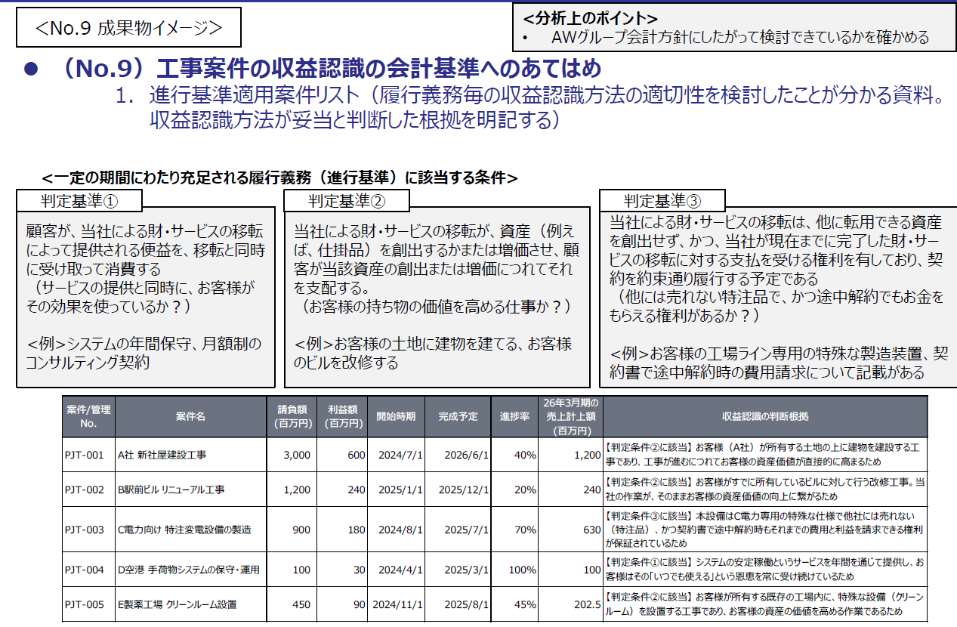
左記はレビュー指針を示したものであるが、個々の成果物について、自主点検の趣旨に照らして目的を達成するために十分であるかという観点で確認する
No. | カテゴリ | レビュー区分 | レビュー項目 | メモ
1 | 成果物 | 1次レビュー | データソースと抽出条件（手順）の記録が成果物として提出されている | 試算表との一致確認がなく、データソース・抽出手順も不明の資料は不備ありとする
2 | 成果物 | 1次レビュー | 網羅性が確認できる情報が記載又は提出されている（例：PKGの進行基準売上との一致） | 網羅性の確認
3 | 成果物 | 1次レビュー | 全ての取引について進行基準の適用可否に関する判断根拠が記載されている
4 | コメントの妥当性 | 2次レビュー | 判断根拠が会計基準の要求事項に沿う内容になっている | 自主点検説明資料の判定条件①~③は要求事項の例示である。 それ以上に会計基準に当てはめて検討していればokとする
5 | コメントの妥当性 | 2次レビュー | 会社の判断根拠によれば、一定期間にわたって収益を認識することが妥当である | 予算の信頼性はNo.10で確認し、進行基準の適切性を判断する
6 | コメントの妥当性 | 2次レビュー | 請負高が5億円を超える工事案件は、会社の判断根拠の適切性を確認する | 請負額が5億円を超える案件はNo.7収益認識アンケートで契約書を提出してもらっているため、契約書を確認する

No.10_指針
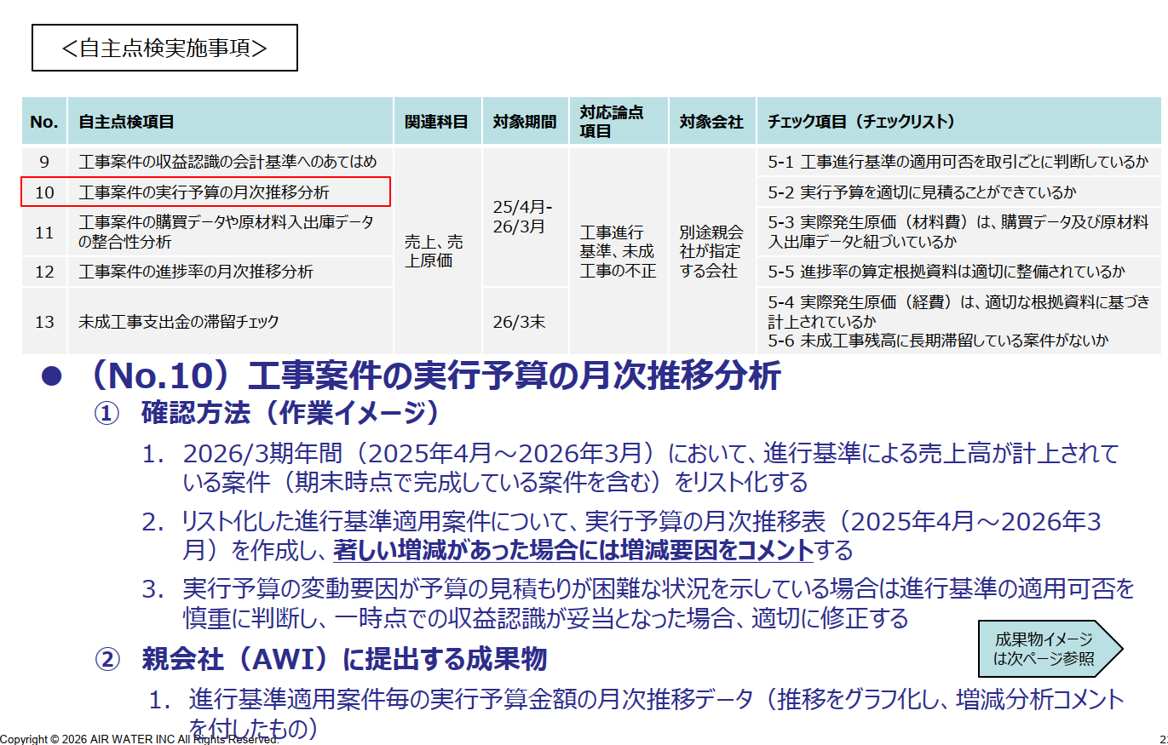
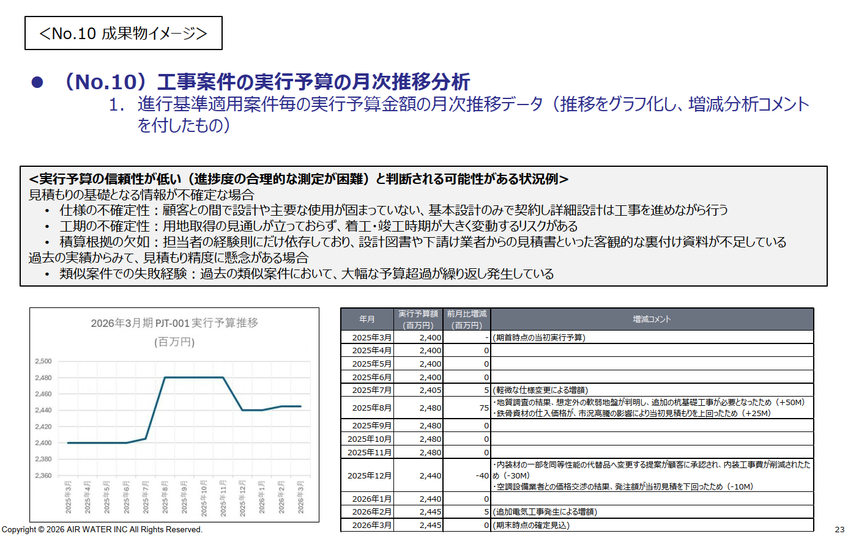
左記はレビュー指針を示したものであるが、個々の成果物について、自主点検の趣旨に照らして目的を達成するために十分であるかという観点で確認する
No. | カテゴリ | レビュー区分 | レビュー項目 | メモ
1 | 成果物 | 1次レビュー | データソースと抽出条件（手順）の記録が成果物として提出されている
2 | 成果物 | 1次レビュー | 網羅性が確認できる情報が記載又は提出されている（試算表との一致を確認できる） | 網羅性の確認 No.9にてリスト化されており、整合していれば問題ない
3 | 成果物 | 1次レビュー | 実行予算に著増減がある場合、コメントを記載している
4 | コメントの妥当性 | 2次レビュー | 増減コメントが変動要因の説明になっている
5 | コメントの妥当性 | 2次レビュー | 増減コメントにより、予算の信頼性が低いと判断される場合、進行基準の適用可否を検討できている

No.11_指針
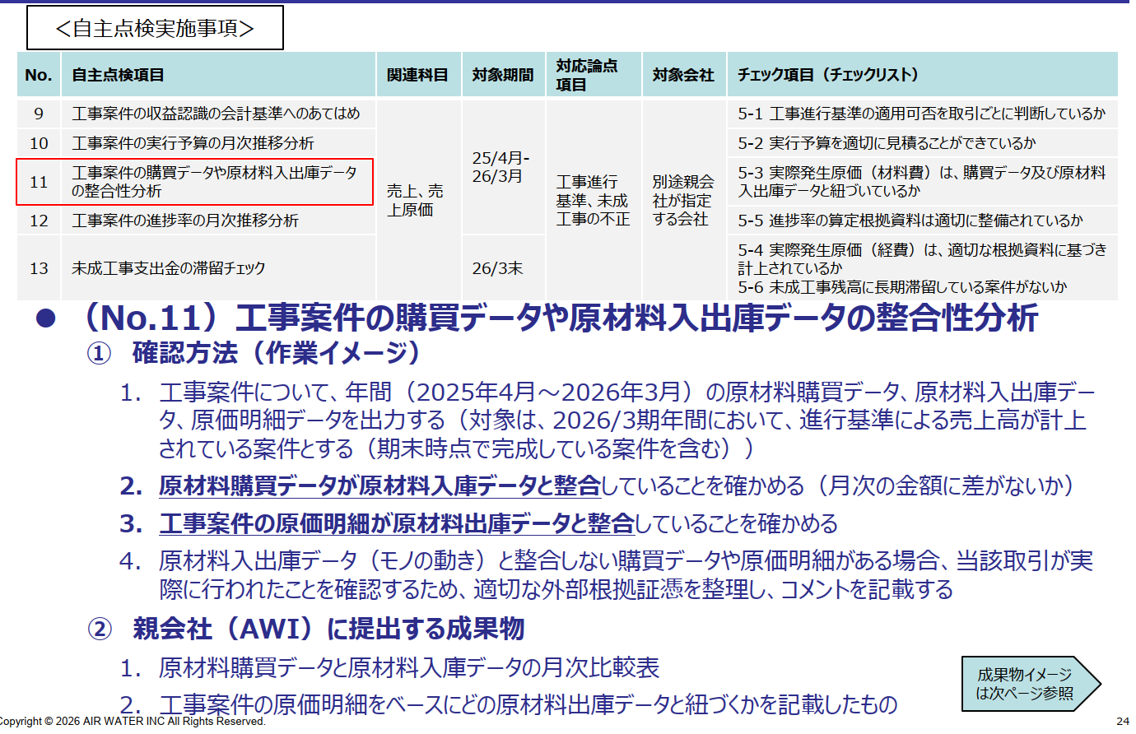
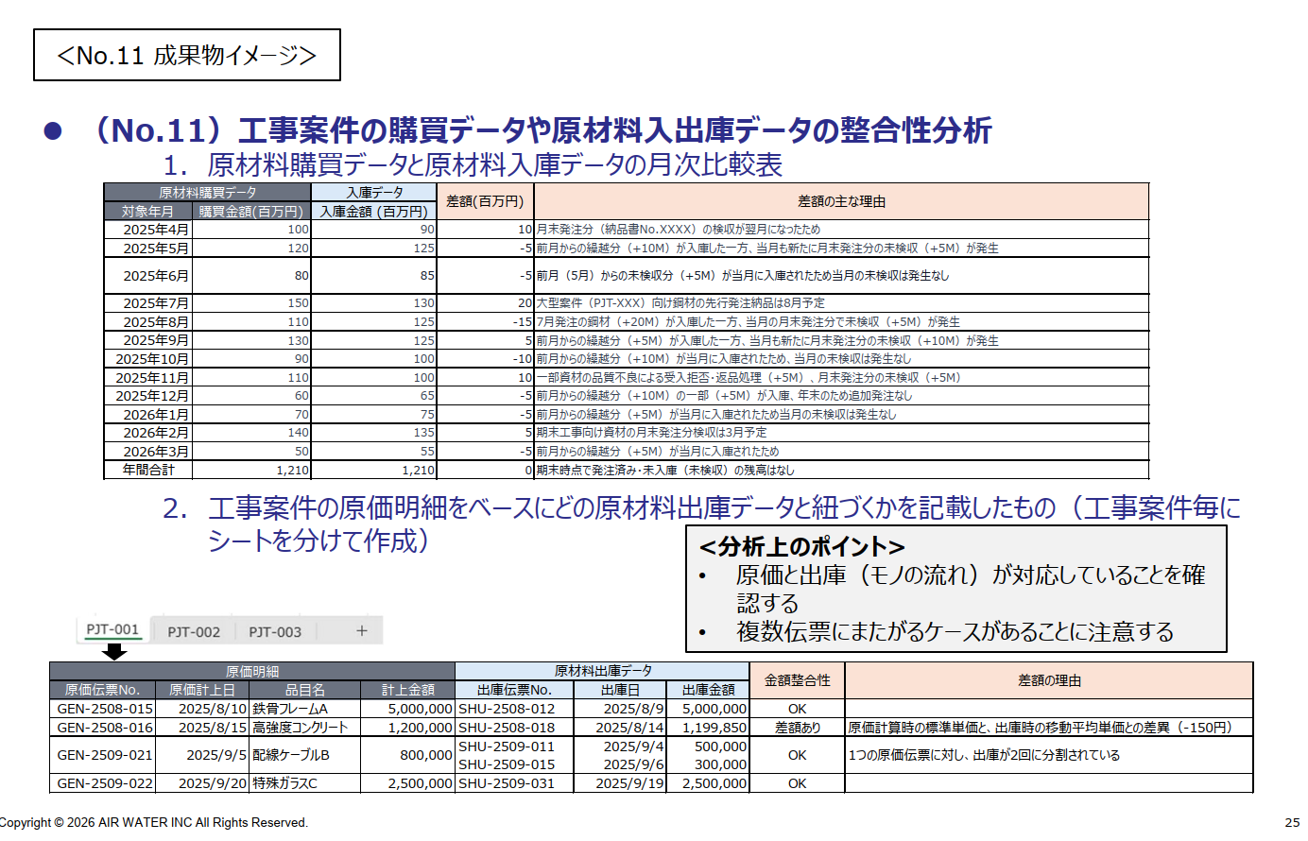
左記はレビュー指針を示したものであるが、個々の成果物について、自主点検の趣旨に照らして目的を達成するために十分であるかという観点で確認する
No. | カテゴリ | レビュー区分 | レビュー項目 | メモ
1 | 成果物 | 1次レビュー | データソースと抽出条件（手順）の記録が成果物として提出されている | 試算表との一致確認がなく、データソース・抽出手順も不明の資料は不備ありとする
2 | 成果物 | 1次レビュー | 網羅性が確認できる情報が記載又は提出されている（試算表との一致を確認できる） | 網羅性の確認 検討対象の工事がNo.9のリストと整合しているかどうか
3 | 成果物 | 1次レビュー | 購買データ、入出庫データ、原価明細を比較し整合性を確認できている
4 | 成果物 | 1次レビュー | 差異のある取引について、差異要因がコメントされている
5 | コメントの妥当性 | 2次レビュー | 差異要因のコメントが合理的である | 完全一致していなくても差異要因に一定合理性があれば問題なしという判断はあり得る
6 | コメントの妥当性 | 2次レビュー | 差異要因のコメントが合理的である | 必要に応じて根拠証憑を依頼して合理性を確認する

No.12_指針
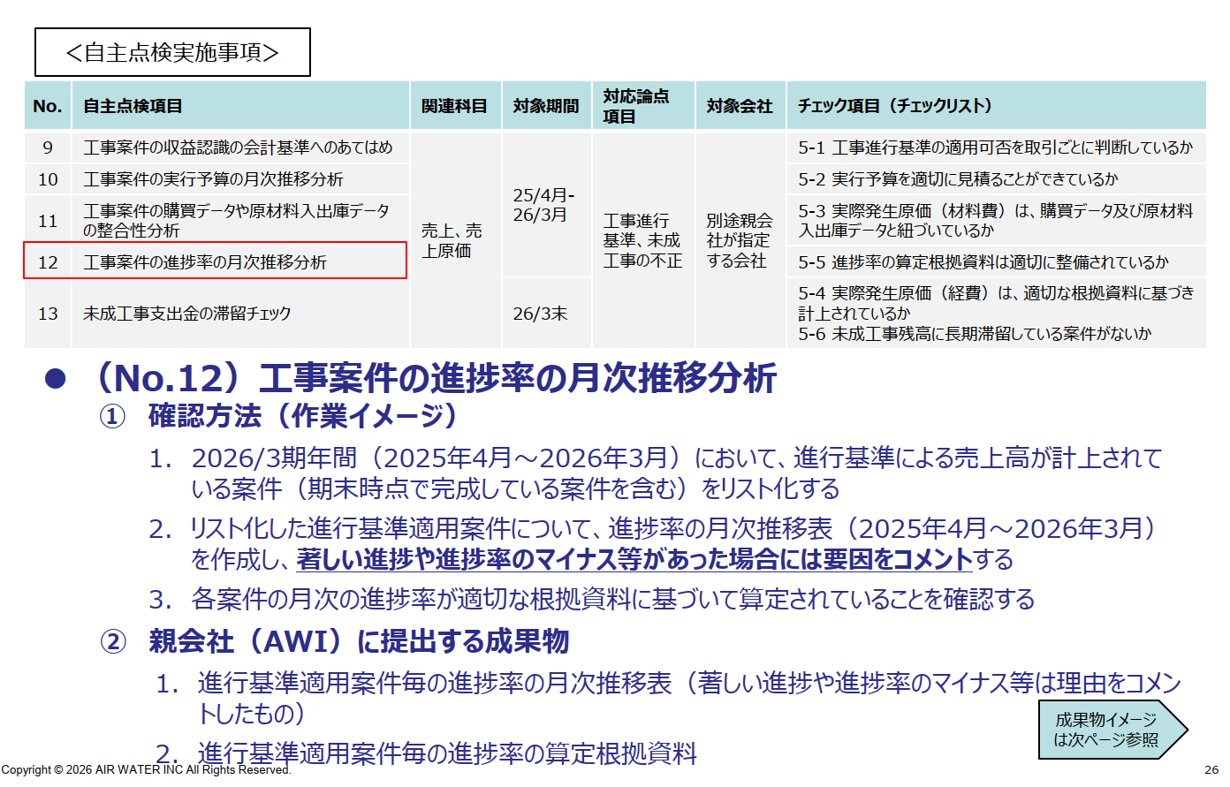
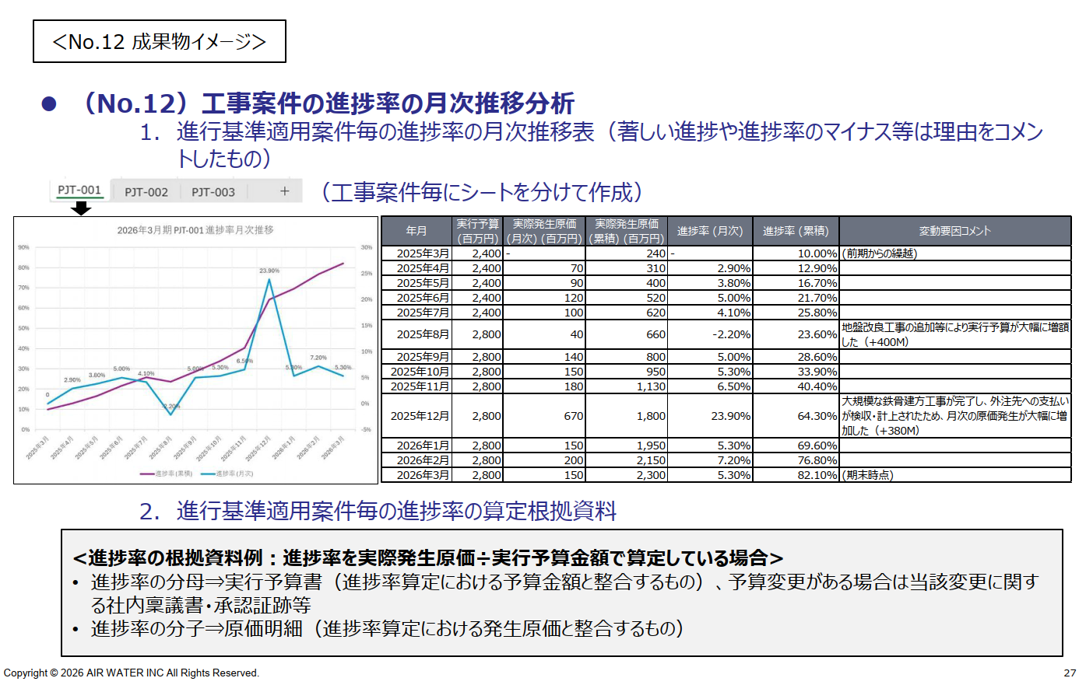
左記はレビュー指針を示したものであるが、個々の成果物について、自主点検の趣旨に照らして目的を達成するために十分であるかという観点で確認する
No. | カテゴリ | レビュー区分 | レビュー項目 | メモ
1 | 成果物 | 1次レビュー | データソースと抽出条件（手順）の記録が成果物として提出されている
2 | 成果物 | 1次レビュー | 網羅性が確認できる情報が記載又は提出されている（試算表との一致を確認できる） | 網羅性の確認 No.9にてリスト化されており、整合していれば問題ない
3 | 成果物 | 1次レビュー | 案件ごとに進捗率を月次に並べて推移分析ができている
4 | 成果物 | 1次レビュー | 著しい進捗や進捗率のマイナス理由がコメントできている
5 | 根拠資料 | 1次レビュー | 進捗率の算定根拠資料が提出されている
6 | コメントの妥当性 | 2次レビュー | 著しい進捗や進捗率のマイナス理由が合理的である
7 | 会計処理の妥当性 | 2次レビュー | 進捗率が算定根拠資料に基づいて適切に算定されている

No.13_指針
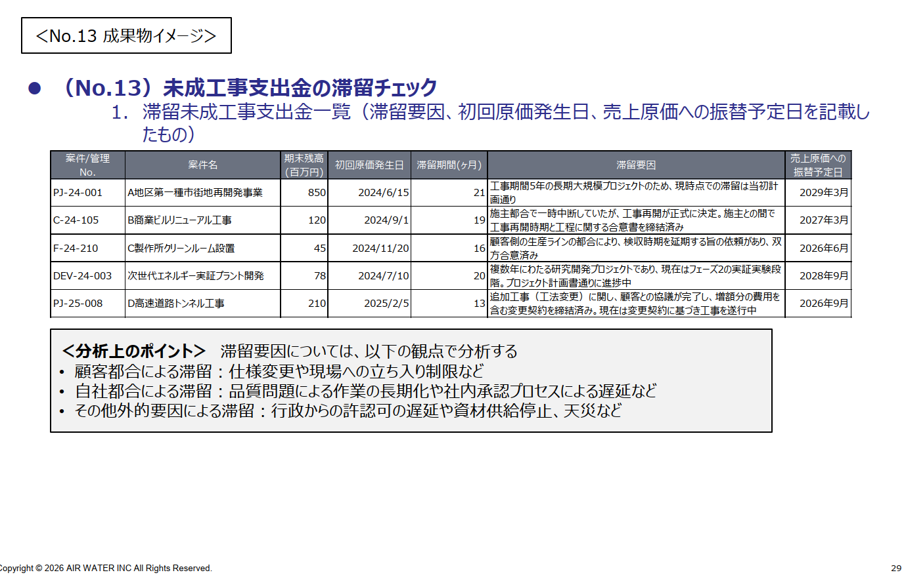
左記はレビュー指針を示したものであるが、個々の成果物について、自主点検の趣旨に照らして目的を達成するために十分であるかという観点で確認する
No. | カテゴリ | レビュー区分 | レビュー項目 | メモ
1 | 成果物 | 1次レビュー | データソースと抽出条件（手順）の記録が成果物として提出されている | 試算表との一致確認がなく、データソース・抽出手順も不明の資料は不備ありとする
2 | 成果物 | 1次レビュー | 網羅性が確認できる情報が記載又は提出されている（試算表との一致を確認できる） | 網羅性の確認
3 | 成果物 | 1次レビュー | 1年以上滞留している未成工事支出金を一覧化し、滞留要因、初回原価発生日、売上原価への振替予定日が記載されている
4 | コメントの妥当性 | 2次レビュー | 滞留要因が合理的である | 売上原価が繰延られていないか否かを検討する
5 | コメントの妥当性 | 2次レビュー | 滞留要因が合理的である | 必要に応じて根拠証憑を依頼して合理性を確認する

No.14_指針
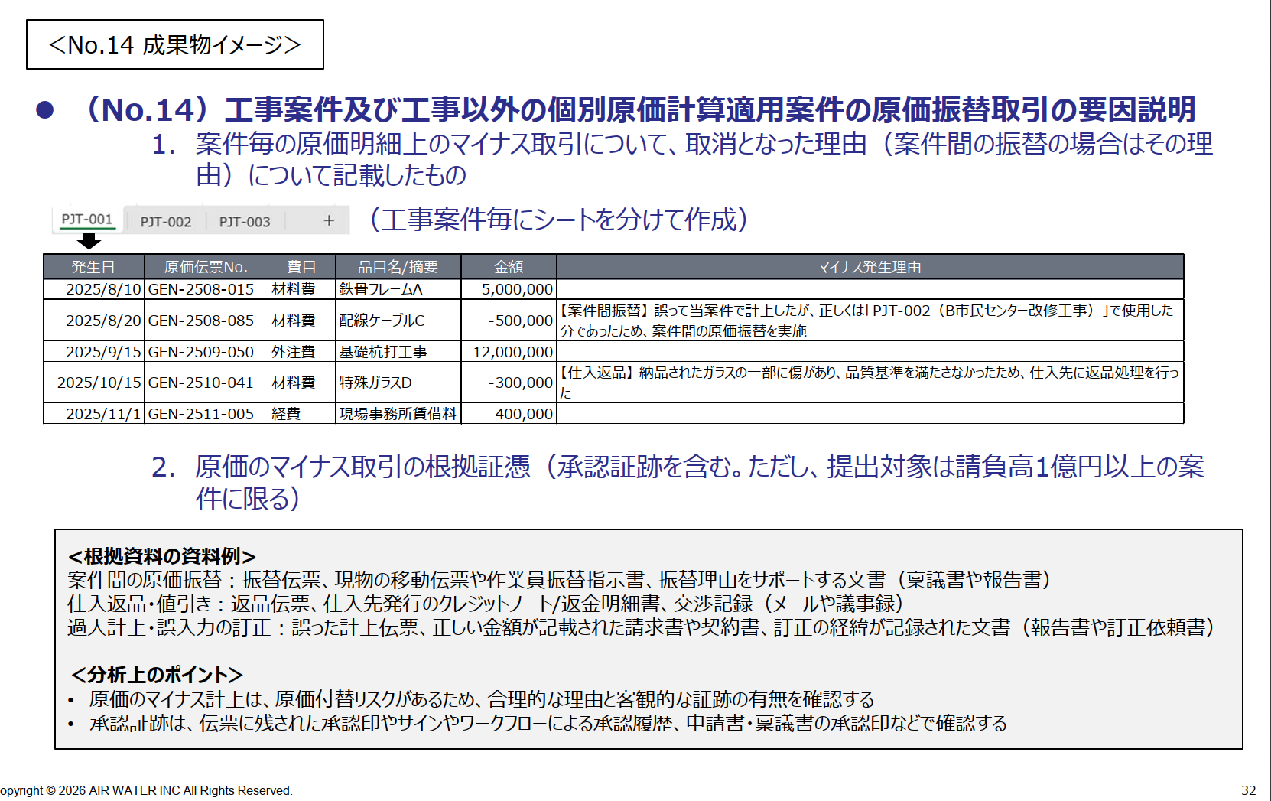
左記はレビュー指針を示したものであるが、個々の成果物について、自主点検の趣旨に照らして目的を達成するために十分であるかという観点で確認する
No. | カテゴリ | レビュー区分 | レビュー項目 | メモ
1 | 成果物 | 1次レビュー | データソースと抽出条件（手順）の記録が成果物として提出されている | 原価明細自体の網羅性確認は難しいと思われるため、データソースだけでなく、抽出基準や手順の記録が必要
2 | 成果物 | 1次レビュー | 原価明細と発生原価合計が案件ごとに一致している | 原価明細が案件ごとに分かれていない（売上原価の総勘定元帳のイメージ）場合、合計額と試算表の一致を確かめる
3 | 成果物 | 1次レビュー | 全ての案件のマイナス処理について、取消理由がコメントされている | ※No.14は一度原価計上した後に別の工番に振替えたものを検出する手続きであるため、マイナス取引に着目している。 対して、No.15は原価計上する際に、正しい工番ではなく別の工番に計上するリスクを識別して実施する手続きである。
4 | 成果物 | 1次レビュー | 請負高1億円以上の案件全てについて、マイナス取引の根拠証憑が提出されている | コメントは全案件、根拠証憑の提出対象は1億円基準
5 | コメントの妥当性 | 2次レビュー | 取消理由や案件間の振替理由が合理的である | 原価の付け替えではないことの確認

No.15_指針
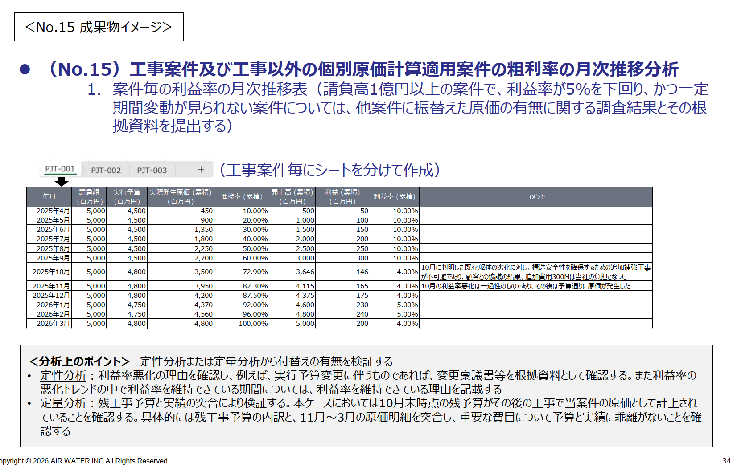
左記はレビュー指針を示したものであるが、個々の成果物について、自主点検の趣旨に照らして目的を達成するために十分であるかという観点で確認する
No. | カテゴリ | レビュー区分 | レビュー項目 | メモ
1 | 成果物 | 1次レビュー | データソースと抽出条件（手順）の記録が成果物として提出されている | 試算表との一致確認がなく、データソース・抽出手順も不明の資料は不備ありとする
2 | 成果物 | 1次レビュー | 網羅性が確認できる情報が記載又は提出されている | 網羅性の確認 No.14の原価明細と整合していれば問題ない
3 | 成果物 | 1次レビュー | 案件明細を貼り付けるだけでなく、案件ごとに月次で金額が並べられ、推移分析ができる状態に整理されている
4 | 成果物 | 1次レビュー | 請負高1億円以上の案件だけではなくすべての案件について分析が実施されている
5 | 成果物 | 1次レビュー | 請負高1億円以上で、利益率5%以下、かつ、一定期間変動がない案件全てについて、原価振替の有無に関する調査結果が記載されている
6 | 成果物 | 1次レビュー | 請負高1億円以上で、利益率5%以下、かつ、一定期間変動がない案件全てについて、原価振替の有無に関する調査結果が提出されている | ※No.14は一度原価計上した後に別の工番に振替えたものを検出する手続きである。 対して、No.15は原価計上する際に、正しい工番ではなく別の工番に計上するリスクを識別して実施する手続きである。
7 | コメントの妥当性 | 2次レビュー | 請負高1億円以上で、利益率5%以下、かつ、一定期間変動がない案件全てについて、利益率悪化の要因のコメントや残工事予算と実績の突合などから、要因を説明できている | 第三者（親会社や監査法人）に説明できるかという観点で確認する。どのような調査をしたか、具体的な調査内容と判断に関するコメントが記載されていると望ましい

No.18_指針
左記はレビュー指針を示したものであるが、個々の成果物について、自主点検の趣旨に照らして目的を達成するために十分であるかという観点で確認する
No. | カテゴリ | レビュー区分 | レビュー項目（構成単位） | メモ
1 | 成果物 | 1次レビュー | データソースと抽出条件（手順）の記録が成果物として提出されている | 試算表との一致確認がなく、データソース・抽出手順も不明の資料は不備ありとする
2 | 成果物 | 1次レビュー | 網羅性が確認できる情報が記載又は提出されている | 網羅性の確認
3 | 成果物 | 1次レビュー | 25年4月～26年3月の科目毎の月次推移表及びグラフが作成されている | グラフがなくても、コメントが適切に記載されている場合は差戻としない
4 | 分析の妥当性 | 2次レビュー | 変動額と要因分析のコメントに記載されている影響金額が概ね整合している | 増減金額の2-3割程度しか説明できていない場合は不十分である可能性がある
5 | 分析の妥当性 | 2次レビュー | 変動の大きい科目について、要因の説明が十分にされている | 要因説明の十分性は科目/金額による。第三者（親会社や監査法人）に説明できるかという観点で確認する
6 | 根拠資料の適切性 | 2次レビュー | 変動の説明をサポートする適切な根拠資料が提出されている

No. | カテゴリ | レビュー区分 | レビュー項目（構成単位以外） | メモ
1 | 成果物 | 1次レビュー | データソースと抽出条件（手順）の記録が成果物として提出されている | 試算表との一致確認がなく、データソース・抽出手順も不明の資料は不備ありとする
2 | 成果物 | 1次レビュー | 網羅性が確認できる情報が記載又は提出されている | 網羅性の確認
3 | 成果物 | 1次レビュー | 25年4月～26年3月の科目毎の月次推移表が作成されている | グラフは必要としない
4 | 分析の妥当性 | 2次レビュー | 変動の大きい科目について、要因の説明がなされている | 定量的な説明がなくても、定性的に説明がなされていれば（矛盾がなければ）okとする

No.19_指針
左記はレビュー指針を示したものであるが、個々の成果物について、自主点検の趣旨に照らして目的を達成するために十分であるかという観点で確認する
No. | カテゴリ | レビュー区分 | レビュー項目 | メモ
1 | 成果物 | 1次レビュー | データソースと抽出条件（手順）の記録が成果物として提出されている | 試算表との一致確認がなく、データソース・抽出手順も不明の資料は不備ありとする
2 | 成果物 | 1次レビュー | 網羅性が確認できる情報が記載又は提出されている | 網羅性の確認
3 | 成果物 | 1次レビュー | 仕訳明細データの摘要欄等から、26年3月以前に費用計上すべき費用の有無を確認している
4 | 分析の妥当性 | 2次レビュー | 26年3月以前に費用計上すべきリスクのある費用について会計処理の顛末が適切に記載されている | 要因説明の十分性は科目/金額による。第三者（親会社や監査法人）に説明できるかという観点で確認する
5 | 分析の妥当性 | 2次レビュー | 修正した場合、伝票番号等が記載され、第三者が確認できるようになっている

No.20_指針
左記はレビュー指針を示したものであるが、個々の成果物について、自主点検の趣旨に照らして目的を達成するために十分であるかという観点で確認する
No. | カテゴリ | レビュー区分 | レビュー項目 | メモ
1 | 成果物 | 1次レビュー | 管理部門により非経常的な取引について各部署から情報を収集している
2 | 成果物 | 1次レビュー | 収集した情報を基に、管理部門が会計処理を検討している
3 | 会計処理の妥当性 | 2次レビュー | 非経常的な取引がある場合、管理部門は収集情報に基づいて正しい会計処理を行っている
4

No.21_指針
左記はレビュー指針を示したものであるが、個々の成果物について、自主点検の趣旨に照らして目的を達成するために十分であるかという観点で確認する
No. | カテゴリ | レビュー区分 | レビュー項目 | メモ
1 | 成果物 | 1次レビュー | データソースと抽出条件（手順）の記録が成果物として提出されている | 試算表との一致確認がなく、データソース・抽出手順も不明の資料は不備ありとする
2 | 成果物 | 1次レビュー | 網羅性が確認できる情報が記載又は提出されている | 試算表との一致による網羅性の確認はできないため、どのように見積計上費用の網羅性を確認したかが分かればokとする。 なお、通常の見積（引当金）以外で、確定でなく見積もりで未払費用等を計上しているものがあるかを確認できていれば問題ないこととする。
3 | 会計処理の妥当性 | 2次レビュー | 見積計上の根拠が十分に示されている | 根拠の十分性は科目/金額による。第三者（親会社や監査法人）に説明できるかという観点で確認する

No.22_指針
左記はレビュー指針を示したものであるが、個々の成果物について、自主点検の趣旨に照らして目的を達成するために十分であるかという観点で確認する
No. | カテゴリ | レビュー区分 | レビュー項目 | メモ
1 | 成果物 | 1次レビュー | データソースと抽出条件（手順）の記録が成果物として提出されている | データソースが総勘定元帳であり試算表との一致確認をしていれば、抽出条件（手順）の記載は省略可
2 | 成果物 | 1次レビュー | 網羅性が確認できる情報が記載又は提出されている | 網羅性の確認（明細と試算表の一致等）
3 | 成果物 | 1次レビュー | 除却取引全てについて根拠資料(仕訳伝票だけでなく、例えば、除却申請書や職務権限決裁報告書)が提出されている | 件数が多い場合は1月ごとの除却稟議等が考えられる 根拠資料に承認証跡がない場合もあり得る。その場合、自主点検チェックリストの承認をもって代替可能とすることも可能。
4 | 会計処理の妥当性 | 2次レビュー | 根拠資料に基づき、適切な時期に会計上の除却処理がされている | 会計上の計上日と除却実施日が整合しているか

No.23_指針
左記はレビュー指針を示したものであるが、個々の成果物について、自主点検の趣旨に照らして目的を達成するために十分であるかという観点で確認する
No. | カテゴリ | レビュー区分 | レビュー項目 | メモ
1 | 成果物 | 1次レビュー | データソースと抽出条件（手順）の記録が成果物として提出されている | 試算表との一致確認がなく、データソース・抽出手順も不明の資料は不備ありとする
2 | 成果物 | 1次レビュー | 網羅性が確認できる情報が記載又は提出されている | 網羅性の確認（固定資産台帳の簿価合計額と試算表の一致等） ※検討の網羅性が確認できれば問題ないが、通常は修繕や研究開発等のフラグがついた明細だけを抜粋しても網羅性は確認できないので、固定資産台帳全体を出力していただく必要がある想定
3 | 成果物 | 1次レビュー | 修繕費や研究費等の費用計上すべき内容が固定資産計上されている可能性がある明細にフラグが付けられており、資産計上の妥当性に関するコメントが記載されている
4 | 会計処理の妥当性 | 2次レビュー | フラグが付された明細の固定資産計上に関する合理的な説明がされているか | 根拠の十分性は科目/金額による。第三者（親会社や監査法人）に説明できるかという観点で確認する

No.25_指針
左記はレビュー指針を示したものであるが、個々の成果物について、自主点検の趣旨に照らして目的を達成するために十分であるかという観点で確認する
No. | カテゴリ | レビュー区分 | レビュー項目 | メモ
1 | 成果物 | 1次レビュー | データソースと抽出条件（手順）の記録が成果物として提出されている
2 | 成果物 | 1次レビュー | 網羅性が確認できる情報が記載又は提出されている | 減損検討されているCGUの営業損益合計と全社TBの営業損益の一致等
3 | 成果物 | 1次レビュー | 減損の兆候に抵触するCGUについて、割引前将来CFだけでなく割引後将来CFに基づく減損計上要否の検討がなされているか | 日本基準だけでなく、IFRSでの検討ができているか （日本基準で検討されていなくてもIFRSでの検討がされていればokとする（割引前CFを検討していなくても割引後CFで検討されていればokという趣旨））
4 | 成果物 | 1次レビュー | 減損の兆候に抵触するCGUについて、どのような考えでグルーピングを行っているのかについて記述されているか
5 | 会計処理の妥当性 | 2次レビュー | 減損検討結果の判断に合理性はあるか | 減損計上の検討結果の妥当性について、第三者（親会社や監査法人）に説明できるかという観点で確認する
6 | 会計処理の妥当性 | 2次レビュー | 最終的な会計処理と自主点検成果物の内容の整合性確認 ①26/3期に減損が計上されることとなった会社の自主点検成果物で減損が必要となっている ②自主点検成果物で減損が必要となった会社について、減損が計上されていることを確認する

No.26_指針
左記はレビュー指針を示したものであるが、個々の成果物について、自主点検の趣旨に照らして目的を達成するために十分であるかという観点で確認する
No. | カテゴリ | レビュー区分 | レビュー項目 | メモ
1 | 成果物 | 1次レビュー | データソースと抽出条件（手順）の記録が成果物として提出されている | 試算表との一致確認がなく、データソース・抽出手順も不明の資料は不備ありとする
2 | 成果物 | 1次レビュー | 賞与引当金繰入額（PL）、賞与引当金（BS）が試算表と一致することが確認できる | 網羅性の確認
3 | 成果物 | 1次レビュー | 取り崩し時に当初計上額と支払額の比較分析資料が提出されている（コメントが記載されている）
4 | 根拠資料 | 1次レビュー | 賞与引当金が計上されている場合、見積金額の根拠資料が提出されている
5 | 根拠資料 | 1次レビュー | 賞与引当金が計上されていない場合、理由が記載されている | 重要性が低いため計上していないというコメントがあった場合、どのように重要性を判断したかが分かればok（金額的影響が記載されている等）
6 | 根拠資料の信頼性 | 2次レビュー | 根拠資料は社内で承認されたものである | 承認証跡がなくても追加依頼は不要（チェックリストの承認を承認証跡として考えればok）
7 | 根拠資料の正確性 | 2次レビュー | 賞与引当金の計算は正確に行われている | 計算期間を要確認。計上時期があっているかがポイント。
8 | 対応の妥当性 | 2次レビュー | 引当⾦計上額と支払額に乖離がある場合、その要因のコメントは妥当である
9 | 根拠資料 | 2次レビュー | 賞与引当金が計上されていない場合、理由が記載されている | 定量的に評価した上で重要性がないため引当金を計上していないというコメントがあった場合、もし影響額が3,000万円以上であれば、論点一覧に記載したうえで、計上要否をAWIと協議

No.6
月 | 【26/3】 売上 (百万円) | 【26/3】 粗利 (百万円) | 【25/3】 売上 (百万円) | 【25/3】 粗利 (百万円) | 増減コメント | Sample No. | 月 | 【26/3】 売上 (百万円) | 【26/3】 粗利 (百万円) | 【25/3】 売上 (百万円) | 【25/3】 粗利 (百万円) | 売上前月比 | 粗利前月比 | 売上前年 同月比 | 粗利前年 同月比 | 増減分析コメント】
4月 | 215 | 52 | 200 | 53.8 |  | 1 | 4月 | 215 | 53.8 | 200 | 52 | - | - | 108% | 103%
5月 | 230 | 52.5 | 210 | 59.8 |  | 2 | 5月 | 260 | 72.8 | 205 | 51.3 | 121% | 135% | 127% | 142% | ・【前年比/前月比】4月に発表した高付加価値の新製品『△△』の初回ロット出荷が集中し、売上・粗利率ともに大きく伸長（+50M）
6月 | 350 | 82.5 | 330 | 84 | ・上半期（4-9月）の販売目標達成に向け、営業部門が主要顧客への先行納品やキャンペーンを6月に集中させたことで、売上が増加した（100M） | 3 | 6月 | 350 | 84 | 330 | 82.5 | 135% | 115% | 106% | 102% | ・【前月比】主要代理店からの四半期末発注（駆け込み需要）が集中（+85M） ・前年同様のトレンド
7月 | 245 | 62.1 | 230 | 68.6 |  | 4 | 7月 | 245 | 68.6 | 230 | 62.1 | 70% | 82% | 107% | 110% | ・前年同様のトレンド
8月 | 225 | 60.2 | 215 | 60.8 |  | 5 | 8月 | 225 | 60.8 | 215 | 60.2 | 92% | 89% | 105% | 101%
9月 | 380 | 86.4 | 360 | 87.4 | ・設備投資予算の消化を目的とした大口発注が中間決算期に集中した（50M） ・下期から本格稼働する大規模な建設プロジェクトや設備更新案件に関する部材受注により、9月の売上が増加した（100M） | 6 | 9月 | 380 | 87.4 | 360 | 86.4 | 169% | 144% | 106% | 101% | ・【前月比】大口顧客A社向けプラント設備の中間納品が計画通り行われ、売上が増加（+150M）
10月 | 280 | 75.6 | 270 | 81.2 |  | 7 | 10月 | 220 | 52.8 | 270 | 75.6 | 58% | 60% | 81% | 70% | ・【前年比/前月比】半導体部品のサプライヤーからの納入が世界的に遅延した影響で、主力製品『〇〇』の生産が滞り、出荷が一部翌月以降にずれ込み（-15M）
11月 | 310 | 78.3 | 290 | 80.6 |  | 8 | 11月 | 310 | 80.6 | 290 | 78.3 | 141% | 153% | 107% | 103% | ・【前月比】前月の部品供給遅延による生産遅延が解消し、10月からの繰り越し分を含めて出荷が回復（+80M）
12月 | 420 | 104 | 400 | 105 | ・年度末（3月）の繁忙や納期遅延リスクを避けるため、一部の官公庁や大企業からの大型案件の発注が増加した（90M） | 9 | 12月 | 420 | 105 | 400 | 104 | 135% | 130% | 105% | 101% | ・【前月比】年末商戦向けの民生用製品の出荷がピークに達した（+180M） ・前年同様のトレンド
1月 | 295 | 81.2 | 280 | 82.6 |  | 10 | 1月 | 295 | 82.6 | 280 | 81.2 | 70% | 79% | 105% | 102% | ・前年同様のトレンド
2月 | 320 | 78 | 300 | 86.4 |  | 11 | 2月 | 320 | 86.4 | 300 | 78 | 108% | 105% | 107% | 111%
3月 | 480 | 103.5 | 450 | 105.6 | ・主要顧客（特に官公庁）が年度予算の未使用分を消化するため、大型の発注が3月最終週に集中した（30M） ・一部既存製品の4月からの価格改定（値上げ）アナウンスにより、改定前の駆け込み購入が重なったことが売上を押し上げる要因となった（100M） | 12 | 3月 | 520 | 114.4 | 450 | 103.5 | 163% | 132% | 116% | 111% | ・【前年比/前月比】 年度末予算消化に伴う官公庁向けの大型インフラ案件の検収が完了（+280M）

【26年3月期・25年3月期】 売上・粗利推移

No.10
2026年3月期 PJT-001 実行予算推移 (百万円)
年月 | 実行予算額 (百万円) | 前月比増減 (百万円) | 増減コメント
2025-03-01 | 2,400 | - | (期首時点の当初実行予算)
2025-04-01 | 2,400 | 0
2025-05-01 | 2,400 | 0
2025-06-01 | 2,400 | 0
2025-07-01 | 2,405 | 5 | (軽微な仕様変更による増額)
2025-08-01 | 2,480 | 75 | ・地質調査の結果、想定外の軟弱地盤が判明し、追加の杭基礎工事が必要となったため（+50M） ・鉄骨資材の仕入価格が、市況高騰の影響により当初見積もりを上回ったため（+25M）
2025-09-01 | 2,480 | 0
2025-10-01 | 2,480 | 0
2025-11-01 | 2,480 | 0
2025-12-01 | 2,440 | -40 | ・内装材の一部を同等性能の代替品へ変更する提案が顧客に承認され、内装工事費が削減されたため（-30M） ・空調設備業者との価格交渉の結果、発注額が当初見積を下回ったため（-10M）
2026-01-01 | 2,440 | 0
2026-02-01 | 2,445 | 5 | (追加電気工事発生による増額)
2026-03-01 | 2,445 | 0 | (期末時点の確定見込)

No.12
2026年3月期 PJT-001 進捗率月次推移
年月 | 実行予算 (百万円) | 実際発生原価 (月次) (百万円) | 実際発生原価 (累積) (百万円) | 進捗率 (月次) | 進捗率 (累積) | 変動要因コメント
2025-03-01 | 2,400 | - | 240 | - | 10.00% | (前期からの繰越)
2025-04-01 | 2,400 | 70 | 310 | 2.90% | 12.90%
2025-05-01 | 2,400 | 90 | 400 | 3.80% | 16.70%
2025-06-01 | 2,400 | 120 | 520 | 5.00% | 21.70%
2025-07-01 | 2,400 | 100 | 620 | 4.10% | 25.80%
2025-08-01 | 2,800 | 40 | 660 | -2.20% | 23.60% | 地盤改良工事の追加等により実行予算が大幅に増額した（+400M）
2025-09-01 | 2,800 | 140 | 800 | 5.00% | 28.60%
2025-10-01 | 2,800 | 150 | 950 | 5.30% | 33.90%
2025-11-01 | 2,800 | 180 | 1,130 | 6.50% | 40.40%
2025-12-01 | 2,800 | 670 | 1,800 | 23.90% | 64.30% | 大規模な鉄骨建方工事が完了し、外注先への支払いが検収・計上されたため、月次の原価発生が大幅に増加した（+380M）
2026-01-01 | 2,800 | 150 | 1,950 | 5.30% | 69.60%
2026-02-01 | 2,800 | 200 | 2,150 | 7.20% | 76.80%
2026-03-01 | 2,800 | 150 | 2,300 | 5.30% | 82.10% | (期末時点)

No.18
勘定科目 | 4月 | 5月 | 6月 | 7月 | 8月 | 9月 | 10月 | 11月 | 12月 | 1月 | 2月 | 3月 | 年間合計 | 月次平均 | 3月増減率 (vs 平均) | 要因コメント
地代家賃 | 2,000 | 2,000 | 2,000 | 2,000 | 2,000 | 2,000 | 2,000 | 2,000 | 2,000 | 2,000 | 2,000 | 2,000 | 24,000 | 2,000 | 0%
広告宣伝費 | 1,500 | 2,000 | 1,800 | 2,100 | 1,600 | 2,400 | 1,900 | 2,300 | 3,000 | 1,600 | 2,200 | 20,000 | 42,400 | 3,533 | 466% | 期末商戦に向けた大規模Webキャンペーン費用（+16,000）
販売促進費 | 3,000 | 2,500 | 2,800 | 3,100 | 2,600 | 3,500 | 3,000 | 3,300 | 5,000 | 2,500 | 3,200 | 15,000 | 52,500 | 4,375 | 243% | 主要販売代理店に対する年間販売目標達成に伴う販売奨励金（リベート）の支払い（+10,000）
支払手数料 | 1,000 | 1,200 | 1,100 | 1,100 | 1,000 | 1,300 | 1,200 | 1,400 | 1,500 | 1,100 | 1,500 | -10,000 | 3,400 | 283 | -3634% | 主要サプライヤーとの年間仕入目標達成に伴う仕入割戻（リベート）の受領（-12.000）
旅費交通費 | 1,000 | 900 | 1,100 | 1,000 | 800 | 1,300 | 1,100 | 1,300 | 900 | 1,100 | 1,200 | 1,200 | 13,800 | 1,150 | 4%

2026年3月期 販管費月次推移 (単位：千円)

No.25
1.資産のグルーピング
資産のグルーピングは、他の資産又は資産グループのキャッシュ・フローから概ね独立したキャッシュ・フローを生み出す最小の単位で行う。(減損会計基準 二 6.(1)参照)
実務的には、管理会計上の区分や投資の意思決定を行う際の単位等を考慮してグルーピングの方法を定めることになると考えられる。(減損会計意見書 四 2.(6)①参照)
当社は～のため、グループaとグループbを「他の資産又は資産グループのキャッシュ・フローから概ね独立したキャッシュ・フローを生み出す最小の単位」としている。

2.兆候判定 |  |  |  |  |  |  | 単位：百万円(以降同様)
グルーピング単位 | 営業損益又はCF 2025年3月期 | 営業損益又はCF 2026年3月期 | 1.営業活動に係る損益又はCF | 2.回収可能価額を著しく低下させる変化 | 3.経営環境の著しい悪化 | 4.固定資産の市場価格の著しい下落 | 減損の兆候
グループa | 100 | 150 | 兆候なし | 該当なし | 該当なし | 該当なし | 兆候なし
グループb | -100 | -200 | 兆候あり | 該当なし | 該当なし | 該当なし | 兆候あり

3.割引前将来CFと帳簿価額の比較(日本基準)
グループbについて兆候ありのため認識の判定を行う
なお、対象の固定資産の残存耐用年数は3年程度である。
帳簿価額 | 100
割引前将来CF | 105
減損認識 | 減損を認識しない

資料源泉：事業計画
 | FY27 | FY28 | FY29
将来CF | -60 | 75 | 90

4.回収可能価額と帳簿価額の比較(IFRS)
3.にて認識しないとの結論になったものの、IFRSに照らし、回収可能価額との比較を行う。
帳簿価額 | 100
回収可能価額 | 99
減損認識 | 減損を認識

割引率 | 1.7

＜回収可能価額算定＞
使用価値 | 99 | ⇒回収可能価額
公正価値 | 70

5.回収可能価額と帳簿価額の比較(IFRS)
科目 | 期末簿価 | 回収可能価額 | 減損損失計上額
工具器具備品 | 60 | 59.5 | 0.5
機械装置 | 40 | 39.5 | 0.5

あ/

進捗管理
自主点検項目 | ■作業内容 ・自主点検項目ごとにレビューの観点を検討 ・1次レビュー及び2次レビューのレビュー項目の検討 ・項目の検討に際しては自主点検説明会資料及び成果物イメージを参考 ■結果格納場所 本ファイルの別シート |  |  | ■作業内容 ・資料の不足や体裁の確認など、2次レビューを行える状態であることの確認 ・着手可能な会社はPMOから送付される日次進捗のステータスが”6.一次レビュー完了” ・不備があれば事務局（会社側1次レビュー担当）に差し戻しが必要なため、会社側依頼事項に依頼内容を記載し、問合せ日に日付を入力 ⇒会社への問い合わせはPMOが実施するため、PMOが日付が入っているものを抽出し会社と連携、会社へ依頼が完了したものについてPMO転記欄に結果が記入される ・差し戻したものについて会社側のステータス変更が必要であるため、各会社のスタータス管理シートのステータスを変更する ・ステータス管理については、各シートの担当者に名前を入力し、作業ステータスを更新する（着手したら、「着手中」、1次レビューが完了したら「完了」とする） ■結果格納場所 PJ Angel【子会社サポート】 00_PMO>40_自主点検検討＞自主点検レビュー＞自主点検_レビュー結果.xlsx |  |  | ■作業内容 ・内容の妥当性を確認 ■結果格納場所 PJ Angel【子会社サポート】 00_PMO>40_自主点検検討＞自主点検レビュー＞自主点検_レビュー結果.xlsx
 | レビュー項目検討 |  |  | デロイト 1次レビュー |  |  | デロイト 2次レビュー
 | 担当 | ステータス | メモ | 担当 | ステータス | メモ | 担当 | ステータス | メモ
04_滞留債権 | 田中 | 済
05_売上マイナスデータ・取り消し仕訳 | 林 | 済 |  | 吉竹 | 着手中
06_売上・粗利月次推移分析 | 田中 | 済 |  | 周 | 着手中
08_売上明細データ | 林 | 済
09_工事案件の収益認識会計基準あてはめ | 田中 | ドラフト作成済
10_工事案件実効予算分析 | 田中 | ドラフト作成済
11_工事案件購買・原材料入出庫分析
12_工事案件進捗率分析
13_未成工事支出金滞留チェック
14_個別原価計算適用原価振替取引要因説明
15_個別原価計算適用粗利率分析 | 田中 | 着手中
18_各費用月次推移分析 | 林 | 済 |  | 山中 | 着手中
19_費用計上すべき請求書有無 | 林 | 着手中
20_非経常的な事象 |  |  | 1次、2次のレビューとセットで確認
21_見積計上費用計上根拠整理
22_固定資産除去取引
23_修繕費・研究費資産計上項目
24_資産除去債務
25_減損判定資料 |  |  | 1次、2次のレビューとセットで確認
26_賞与引当金 | 王 | 済 | 1次、2次のレビューとセットで確認 | 王 | 着手中 |  | 王 | 着手中

自主点検_レビュー結果.xlsxに移行しました

